Sheet1
OBJECTIF DU TEST | DONNEE D'ENTREE | EVENEMENT ATTENDU | REPONSE OBTENUE | COMMENTAIRES
filtre âge + ville | Je cherche un atelier pour un enfant de 8 ans à Reims. | Au moins un événement actif au moment du prompt Situé à Reims Correspondant à l'âge recherché | 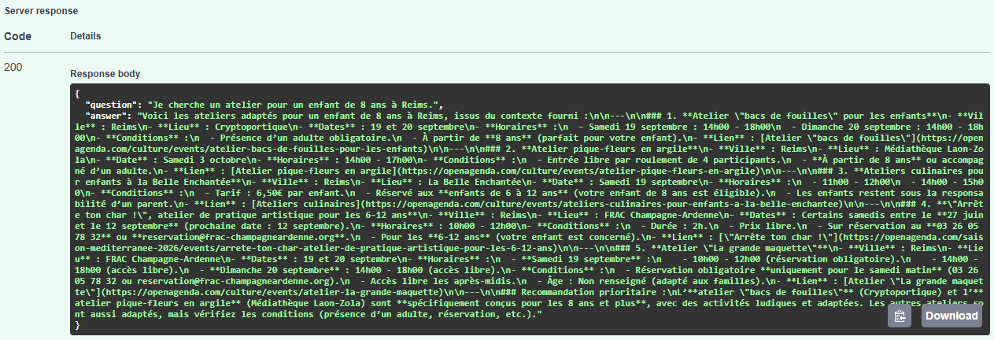 | Filtre âge OK Ville OK Résultat pertinent si atelier disponible Sinon : réponse négative conforme
compréhension temporelle (implicite) | Y a-t-il des événements gratuits à Nancy ? | évènements gratuits dont les dates sont supèrieures à la date de la demande répertoriès dans la base |  | Filtre ville OK Intervalle temporel implicite bien extrait (évènements trouvés commençant bien après la date du prompt) Résultats cohérents
compréhension temporelle (explicite - "ce week-end") | Que faire en famille à Mulhouse ce week-end ? | événements dont les dates chevauchent familial - samedi/dimanche (base actuelle sans événements avant septembre) |  | Intervalle temporel correctement extrait Filtre ville OK Type activité bien filtré Résultat cohérent
cas hors périmètre (hors région Grand Est) | Je cherche un événement culturel à Tokyo. | Aucun évènement trouvé |  | Consignes du prompt bien respectées Filtre ville/région OK
pertinence sémantique (détection de ville + type d’événement) | Y a-t-il un concert à Strasbourg ? | Événements musicaux à Strasbourg dont la date est supérieure à la date du jour sinon réponse négatice |  | Ville correctement détectée Filtre actif OK Filtre type d’événement approximatif (RAG basé sur embeddings) Réponse cohérente si un concert existe Sinon renvoie qu'aucun évènement n'a été trouvé
cas improbable (évènement non couvert dans le type d'évènements culturels) | Je cherche un cours de plongée sous-marine à Reims. | Aucun évènement trouvé
fonctionnement pipeline complet RAG (reconstruction de l'index) | Aucun paramètre (endpoint sans body) | endpoint @POST/rebuild (reconstruction de l'index) | 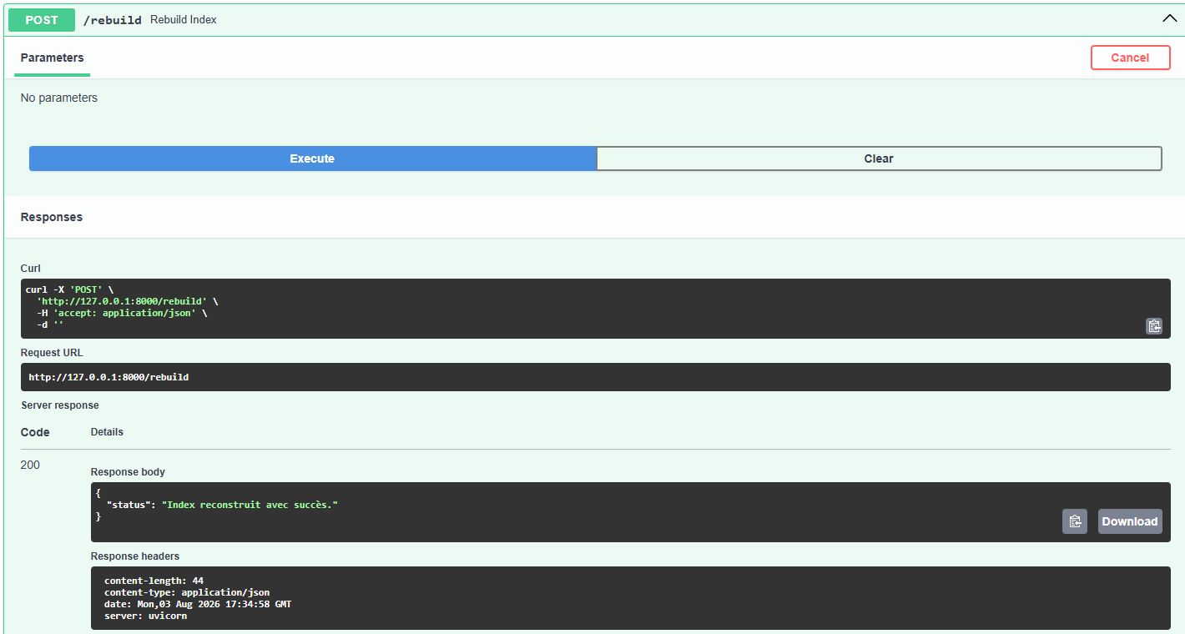 | Le système doit éviter d'inventer des évènements inexistantsLe pipeline pleut prendre 10 minutes Une fois terminé, l'index FAISS est disponible pour l'endpoint /ask

